Planilha1


 |  |  |  |  |  | 2024
 |  |  | Planilha de Preços
 |  |  | Atacado e Varejo com descontos progressivos

 |  |  | LOJA.MEL.COM.BR

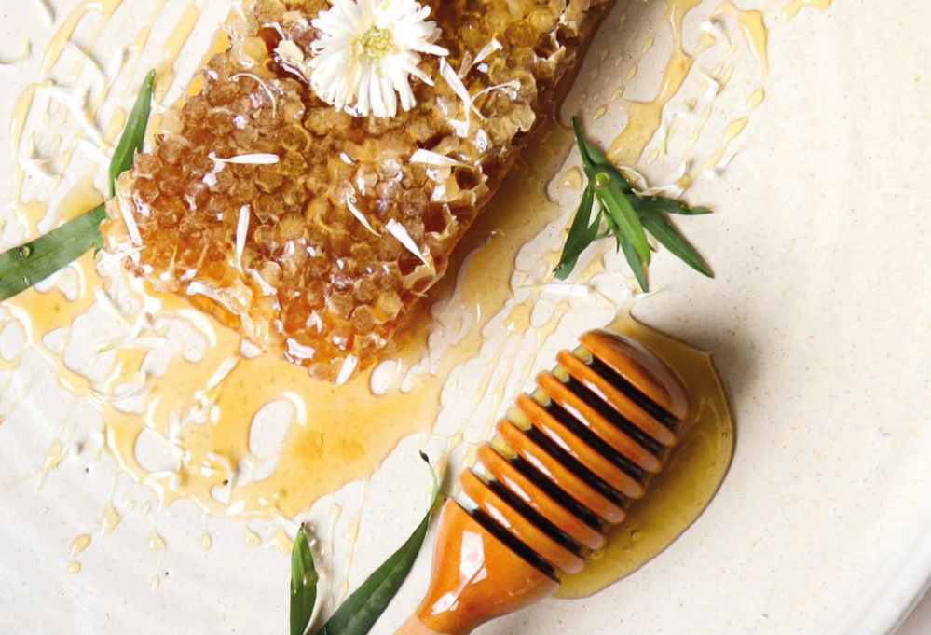

 | Calcule o valor do seu pedido! |  |  |  |  | Seja um revendedor e tenha acesso direto aos DESCONTOS MÁXIMOS!

 |  | COMPRAR NO SITE → |  |  |  | CADASTRAR →

 | Apiário de Itu, SP |  |  |  |  |  |  | Ver no site →
 | Silvestre |  | Varejo | < R$400 | < R$1.000 | Preencher |  | Preço
 | 500g Bisnaga |  | R$35.0 | R$28.0 | R$22.8 | 0 | R$-
 | 280g Bisnaga |  | R$28.0 | R$22.4 | R$18.2 | 0 | R$-
 | 450g Vidro |  | R$40.0 | R$32.0 | R$26.0 | 0 | R$-
 | 450g Vidro 'Gourmet' |  | R$45.0 | R$36.0 | R$36.0 | 0 | R$-
 | 800g Vidro 'Mel Cru' |  | R$80.0 | R$64.0 | R$52.0 | 0 | R$-

 | Balde 3Kg |  | R$145.0 | R$130.5 | R$123.3 | 0 | R$-
 | Balde 5kg |  | R$219.0 | R$197.1 | R$186.2 | 0 | R$-
 | Balde 25kg |  | R$750.0 | R$750.0 | R$712.5 | 0 | R$-

 | Eucalipto |  |  |  |  |  |  | Ver no site →
 | 500g Bisnaga |  | R$35.0 | R$28.0 | R$22.8 | 0 | R$-
 | 280g Bisnaga |  | R$30.0 | R$24.0 | R$19.5 | 0 | R$-
 | 450g Vidro |  | R$40.0 | R$32.0 | R$26.0 | 0 | R$-
 | 450g Vidro 'Gourmet' |  | R$45.0 | R$36.0 | R$36.0 | 0 | R$-

 | Balde 3Kg |  | R$145.0 | R$130.5 | R$123.3 | 0 | R$-
 | Balde 5kg |  | R$219.0 | R$197.1 | R$186.2 | 0 | R$-

Valor Bruto: |  | R$- |  | Valor Final: |  |  | R$-

 | Apiário de Itapetininga, SP |  |  |  |  |  |  | Ver no site →
 | Laranjeira |  | Varejo | < R$400 | < R$1.000 | Preencher |  | Preço
 | 500g Bisnaga |  | R$39.0 | R$33.2 | R$29.3 | 0 | R$-
 | 280g Bisnaga |  | R$30.0 | R$25.5 | R$22.5 | 0 | R$-
 | 450g Vidro |  | R$45.0 | R$38.3 | R$33.8 | 0 | R$-
 | 450g Vidro 'Gourmet' |  | R$50.0 | R$42.5 | R$42.5 | 0 | R$-

 | Balde 3Kg |  | R$199.0 | R$179.1 | R$169.2 | 0 | R$-

 | Cipó-Uva |  |  |  |  |  |  | Ver no site →
 | 500g Bisnaga |  | R$39.0 | R$33.2 | R$29.3 | 0 | R$-
 | 450g Vidro |  | R$45.0 | R$38.3 | R$33.8 | 0 | R$-
 | 450g Vidro 'Gourmet' |  | R$50.0 | R$42.5 | R$42.5 | 0 | R$-

 | Balde 3Kg |  | R$199.0 | R$179.1 | R$169.2 | 0 | R$-

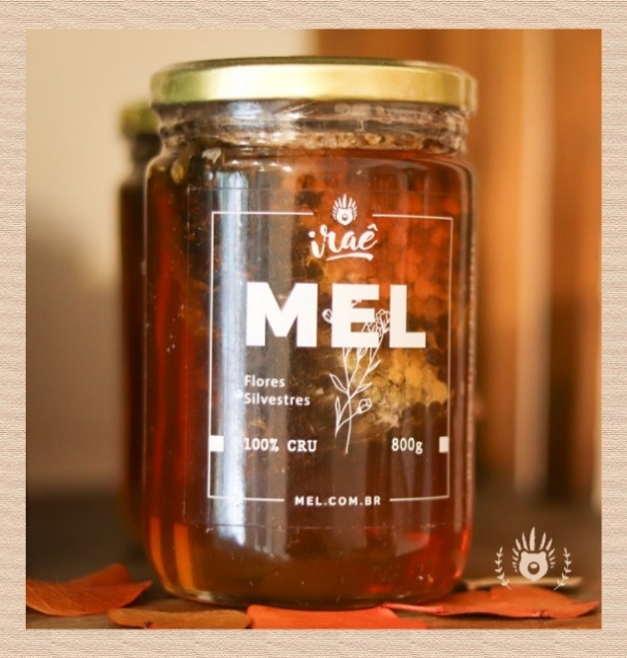

 | Mel puro, direto do Apiário!

 | Nossa marca, a IRAÊ é fruto do nosso amor pela apicultura. Já são mais de 40 anos, produzindo mel de qualidade no Brasil.

 | @irae.mel

 | Meles Especiais |  |  |  |  |  |  | Ver no site →
 | Floradas |  |  | Varejo | < R$400 | < R$1.000 | Preencher | Preço
 | Mel Cremoso Capixingui |  | Vidro 300g | R$40.0 | R$34.0 | R$30.0 | 0 | R$-
 | Mel Flor de Café |  | Vidro 300g | R$45.0 | R$38.3 | R$33.8 | 0 | R$-

 | Compostos |  |  |  |  |  |  | Ver no site →
 | Mel & Própolis Verde |  | Vidro 300g | R$40.0 | R$32.0 | R$30.0 | 0 | R$-
 | Mel & Própolis Verde |  | Bisnaga 250g | R$36.0 | R$28.8 | R$27.0 | 0 | R$-
 | Mel & Próp. Vermelho |  | Bisnaga 250g | R$75.0 | R$60.0 | R$56.3 | 0 | R$-

 | Mel & Canela |  | Vidro 300g | R$45.0 | R$36.0 | R$33.8 | 0 | R$-
 | Mel & Alecrim |  | Vidro 300g | R$45.0 | R$36.0 | R$33.8 | 0 | R$-

Valor Bruto: |  | R$- |  | Valor Final: |  |  | R$-

 | Direto do Apiário |  |  |  |  |  |  | Ver no site →
 | Favos in natura |  |  | Varejo | < R$400 | < R$1.000 | Preencher | Preço
 | Favo Cortado |  | 200g | R$40.0 | R$32.0 | R$28.0 | 0 | R$-
 | Favo na Madeira (22cm) |  | 500g | R$180.0 | R$144.0 | R$126.0 | 0 | R$-
 | Favo na Madeira (45cm) |  | 1kg | R$240.0 | R$192.0 | R$168.0 | 0 | R$-
 | Favo na Madeira (45cm) |  | 2,5kg | R$320.0 | R$256.0 | R$224.0 | 0 | R$-

 | Extratos & Produtos Naturais |  |  |  |  |  |  | Ver no site →
 | Própolis
 | Própolis Verde 30% |  | Vidro 30ml | R$38.0 | R$30.4 | R$24.7 | 0 | R$-
 | Própolis Marrom 30% |  | Vidro 30ml | R$35.0 | R$28.0 | R$22.8 | 0 | R$-
 | Própolis Vermelho 15% |  | Vidro 30ml | R$75.0 | R$60.0 | R$48.8 | 0 | R$-
 | Própolis A.S.F 10% |  | Vidro 30ml | R$35.0 | R$29.8 | R$29.8 | 0 | R$-

 | Geleia Real |  |  |  |  |  |  | Ver no site →
 | Geleia Real 15g |  |  | R$49.0 | R$44.1 | R$41.7 | 0 | R$-
 | Geleia Real 50g |  |  | R$149.0 | R$134.1 | R$126.6 | 0 | R$-

 | Abelhas sem ferrão |  |  |  |  |  |  | Ver no site →
 | Meliponas |  |  | Varejo | < R$400 | < R$1.000 | Preencher | Preço
 | Jataí 60ml |  | Sta. Catarina | R$35.0 | R$29.8 | R$26.3 | 0 | R$-
 | Jataí 240ml |  | Sta. Catarina | R$135.0 | R$114.8 | R$101.3 | 0 | R$-

 | Jandaíra 60ml |  | Amazonas | R$35.0 | R$29.8 | R$26.3 | 0 | R$-
 | Jandaíra 240ml |  | Amazonas | R$135.0 | R$114.8 | R$101.3 | 0 | R$-

 | Canudo / Tubuna 60ml |  | Paraná | R$35.0 | R$29.8 | R$26.3 | 0 | R$-
 | Canudo / Tubuna 240ml |  | Paraná | R$135.0 | R$114.8 | R$101.3 | 0 | R$-

 | Trigonas
 | Mandassaia 60ml |  | Paraná | R$35.0 | R$29.8 | R$26.3 | 0 | R$-
 | Mandassaia 240ml |  | Paraná | R$135.0 | R$114.8 | R$101.3 | 0 | R$-

 | Uruçu / Tíuba 60ml |  | Maranhão | R$35.0 | R$29.8 | R$26.3 | 0 | R$-
 | Uruçu / Tíuba 240ml |  | Maranhão | R$135.0 | R$114.8 | R$101.3 | 0 | R$-

Valor Bruto: |  | R$- |  | Valor Final: |  |  | R$-

 |  |  | TABELA DE PREÇOS 2024



 | IRAÊ MEL - IRL AGROPECUÁRIA LTDA EPP. CNPJ: 11.402.456-0001/02

 | Loja do Mel Rua João Moura, 1017, Pinheiros. CEP 05412-002 - São Paulo, SP Tel: 11 3061-1136 |  |  |  | Entreposto / Sítio Est. Morro Grande, 3.500, Jd Isis. CEP 06719-500 - Cotia, SP Tel: 11 3777-8152

 | mel.com.br Email: vendas@mel.com.br Whatsapp: 11 98999-0651

